Sheet1
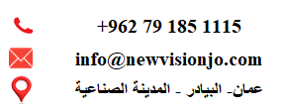
كشف حركة الحساب الخاص بالمورد/ الشركة الاردنية الحديثة لخدمات الزيوت والمحروقات
نوع الحساب | رقم الفاتورة | المبلغ | تاريخ التسجيل
فاتورة | 60336 | 4507.46 | 2026-04-28
سداد | 60336 | 4507.46 | 2026-04-28
فاتورة | 60935 | 3888.25 | 2026-05-06
سداد | 60935 | 3888.25 | 2026-05-21
فاتورة | 61531 | 5018.66 | 2026-06-02

